Частоты аварий
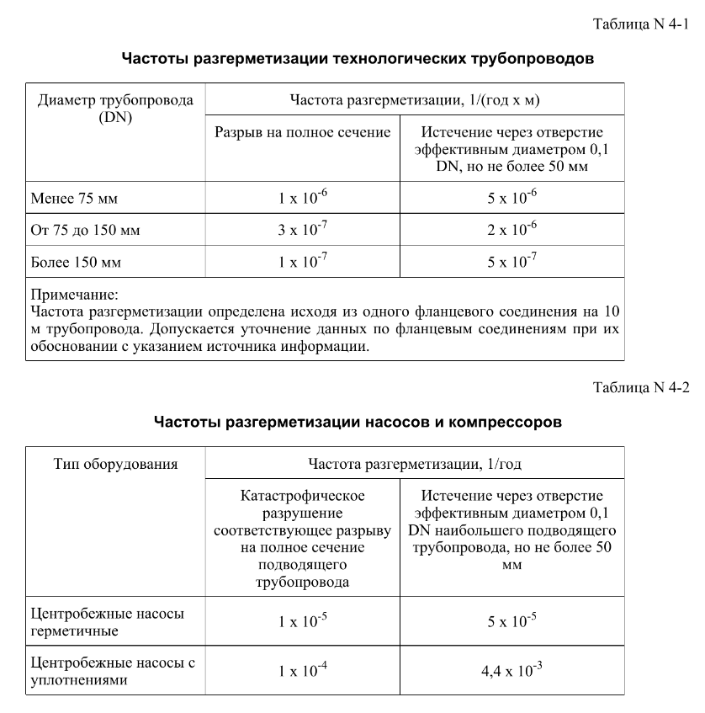
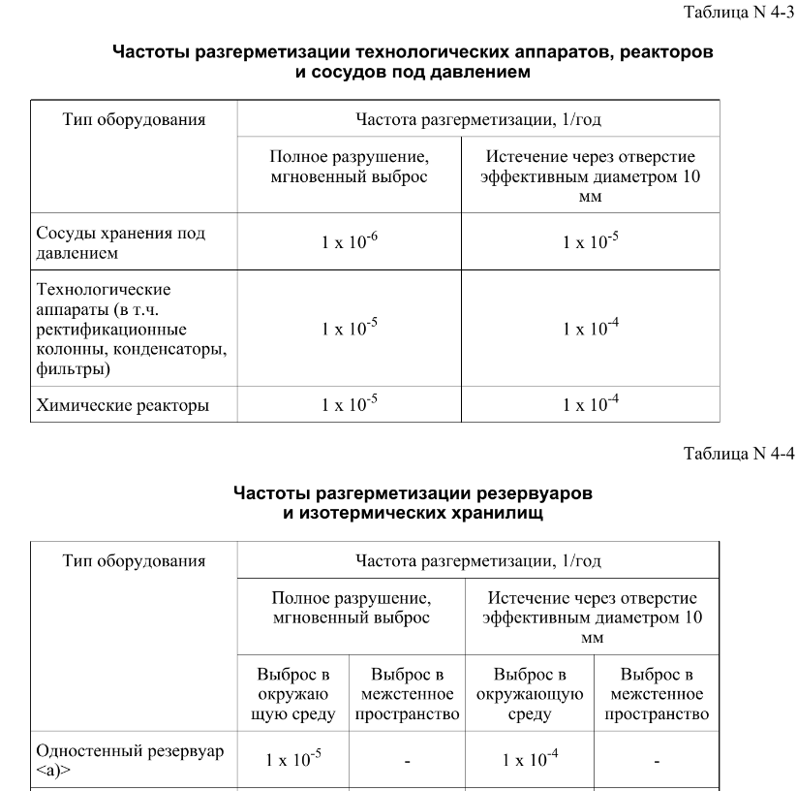
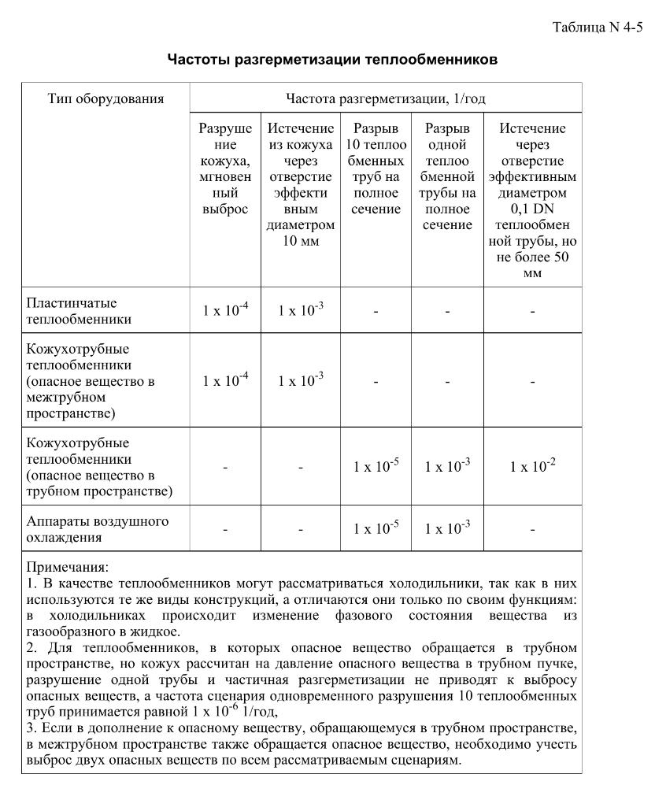
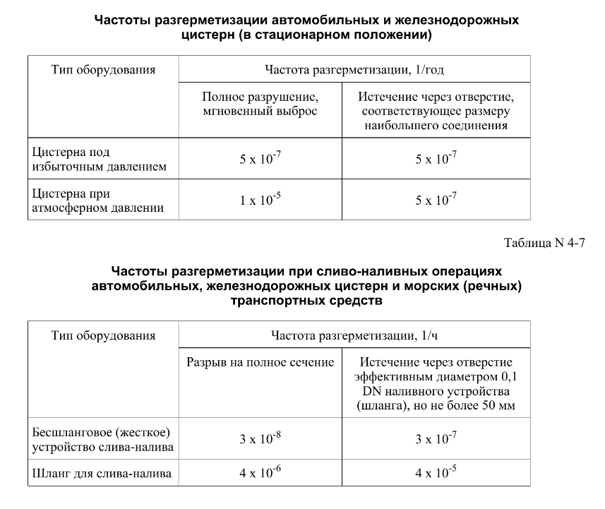

FN_FG
Частота, 1/ год | Кол-во, чел | Частота, 1/ год | Ущерб, млн
9.46E-06 | 1 | 9.46E-06 | 4.88
1.89E-06 | 1 | 1.89E-06 | 4.84
3.59E-05 | 0 | 3.59E-05 | 0.94 | 1.35E-09 | 5.63
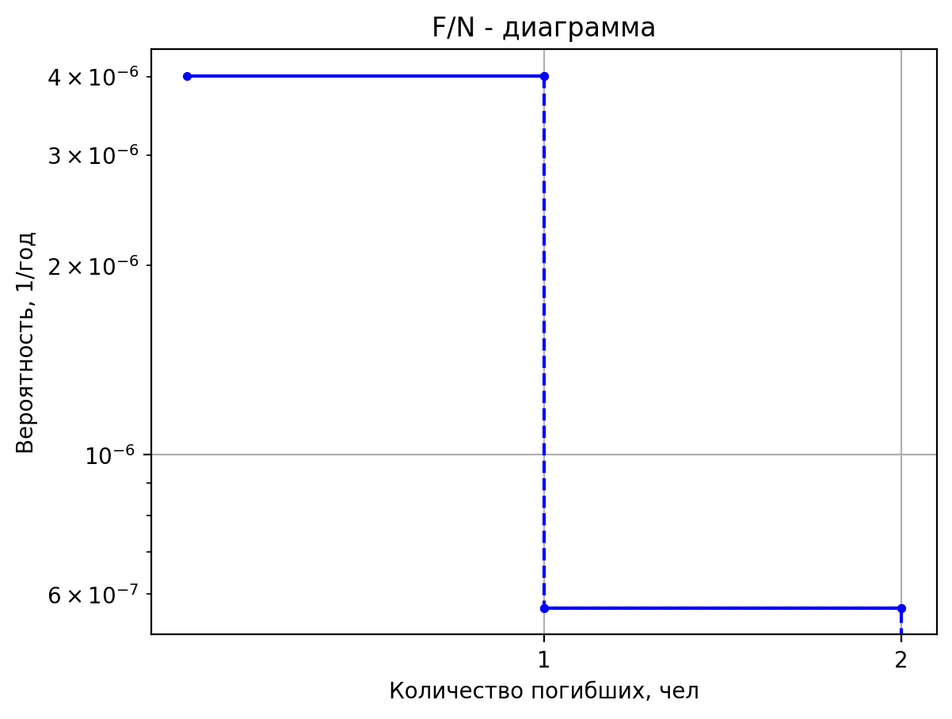
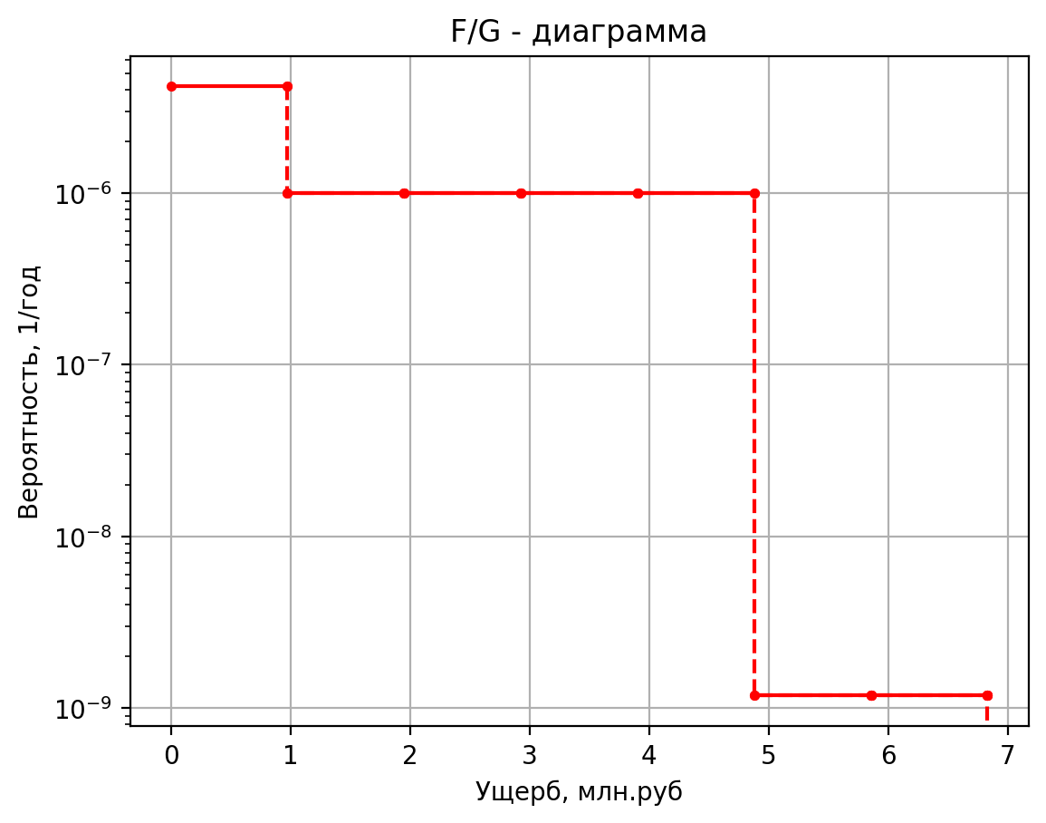
4.73E-05 | 0 | 4.73E-05 | 0.41 | 2.70E-10 | 5.28
9.46E-06 | 0 | 9.46E-06 | 0.40 | 5.13E-09 | 1.36
1.80E-04 | 0 | 1.80E-04 | 0.38 | 9.00E-09 | 0.45
1.30E-05 | 1 | 1.30E-05 | 4.63 | 1.80E-09 | 0.44
2.60E-06 | 1 | 2.60E-06 | 4.60 | 3.42E-08 | 0.42
4.94E-05 | 0 | 4.94E-05 | 0.75 | 4.05E-08 | 5.63
6.50E-05 | 0 | 6.50E-05 | 0.38 | 8.10E-09 | 5.28
1.30E-05 | 0 | 1.30E-05 | 0.37 | 1.54E-07 | 1.36
2.47E-04 | 0 | 2.47E-04 | 0.36 | 2.70E-07 | 0.45
1.30E-05 | 1 | 1.30E-05 | 4.63 | 5.40E-08 | 0.44
2.60E-06 | 1 | 2.60E-06 | 4.60 | 1.03E-06 | 0.42
4.94E-05 | 0 | 4.94E-05 | 0.75 | 8.91E-08 | 5.63
6.50E-05 | 0 | 6.50E-05 | 0.38 | 1.78E-08 | 5.27
1.30E-05 | 0 | 1.30E-05 | 0.37 | 3.39E-07 | 1.36
2.47E-04 | 0 | 2.47E-04 | 0.36 | 5.94E-07 | 0.45
9.59E-05 | 1 | 9.59E-05 | 8.76 | 1.19E-07 | 0.44
1.92E-05 | 1 | 1.92E-05 | 8.51 | 2.26E-06 | 0.42
3.64E-04 | 0 | 3.64E-04 | 3.90 | 5.92E-09 | 5.78
4.80E-04 | 0 | 4.80E-04 | 0.84 | 1.18E-09 | 6.83
9.59E-05 | 0 | 9.59E-05 | 0.80 | 2.25E-08 | 1.37
1.82E-03 | 0 | 1.82E-03 | 0.68 | 3.95E-08 | 0.47
1.41E-04 | 1 | 1.41E-04 | 9.97 | 7.90E-09 | 0.46
2.81E-05 | 1 | 2.81E-05 | 9.66 | 1.50E-07 | 0.42
5.34E-04 | 0 | 5.34E-04 | 4.83 | 1.78E-07 | 5.78
7.03E-04 | 0 | 7.03E-04 | 0.98 | 3.55E-08 | 5.39
1.41E-04 | 0 | 1.41E-04 | 0.93 | 6.75E-07 | 1.37
2.67E-03 | 0 | 2.67E-03 | 0.77 | 1.18E-06 | 0.47
1.32E-04 | 1 | 1.32E-04 | 14.89 | 2.37E-07 | 0.46
2.63E-05 | 2 | 2.63E-05 | 18.07 | 4.50E-06 | 0.42
5.00E-04 | 0 | 5.00E-04 | 8.59 | 3.91E-07 | 5.78
6.58E-04 | 0 | 6.58E-04 | 1.53 | 7.82E-08 | 5.39
1.32E-04 | 0 | 1.32E-04 | 1.45 | 1.49E-06 | 1.37
2.50E-03 | 0 | 2.50E-03 | 1.15 | 2.61E-06 | 0.47
2.13E-05 | 1 | 2.13E-05 | 5.53 | 5.21E-07 | 0.46
4.26E-06 | 1 | 4.26E-06 | 5.45 | 9.90E-06 | 0.42
8.09E-05 | 0 | 8.09E-05 | 1.44 | 1.35E-09 | 5.65
1.07E-04 | 0 | 1.07E-04 | 0.48 | 2.70E-10 | 5.29
2.13E-05 | 0 | 2.13E-05 | 0.47 | 5.13E-09 | 1.36
4.05E-04 | 0 | 4.05E-04 | 0.43 | 9.00E-09 | 0.45
 |  |  |  | 1.80E-09 | 0.45
 |  |  |  | 3.42E-08 | 0.42
 |  |  |  | 4.05E-08 | 5.65
 |  |  |  | 8.10E-09 | 5.29
 |  |  |  | 1.54E-07 | 1.36
 |  |  |  | 2.70E-07 | 0.45
 |  |  |  | 5.40E-08 | 0.45
 |  |  |  | 1.03E-06 | 0.42
 |  |  |  | 8.91E-08 | 5.65
 |  |  |  | 1.78E-08 | 5.29
 |  |  |  | 3.39E-07 | 1.36
 |  |  |  | 5.94E-07 | 0.45
 |  |  |  | 1.19E-07 | 0.44
 |  |  |  | 2.26E-06 | 0.42

дБR, ppm

при горении 1 тонны нефти
№, п/п | Загрязняющее вещество | Норматив платы, руб./т (Hi) | Коэффициент особой охраны. (Кохр) | Коэффициент Кин | Масса выброса, т | Сумма ущерба, руб.
1 | Оксид углерода (СО)* | 5000 | 1.08 | 0.10042 | 0.798 | 432.7
2 | Оксиды азота (NОx)* | 64289 | 1.08 | 0.10042 | 0.066 | 460.2
3 | Оксиды серы (SO2)** | 10723 | 1.08 | 0.10042 | 0.26 | 302.4
4 | Сероводород (H2S)* | 50000 | 1.08 | 0.10042 | 0.001 | 5.4
5 | Сажа (С)** | 50000 | 1.08 | 0.10042 | 1.615 | 8757.6
6 | Синильная кислота (НСN)* | 50000 | 1.08 | 0.10042 | 0.01 | 54.2
8 | Формальдегид (HCHO)* | 50000 | 1.08 | 0.10042 | 0.01 | 54.2
9 | Органич. к-ты (на СН3СООН)* | 93.5 | 1.08 | 0.10042 | 0.14 | 1.4
 |  |  |  | Итого с 1 т нефти |  | 10068.2

№, п/п | Загрязняющее вещество | Норматив платы, руб./т (Hi) | Коэффициент особой охраны. (Кохр) | Коэффициент Кин | Масса выброса, т | Сумма ущерба, руб. |  |  |  | при расчете ущерба от загрязнения почвы при расчете ущерба принимались следующие коэффициенты СЗ =1,5 (степень загрязнения), Kr = 1 (показатель в зависимости от глубины загрязнения), Кисх=1,6 (показатель в зависимости от кат.земель и целевого назначения), Тх = 500 руб/м2 (расценка для исчисления размера вреда). Итого за 1 м2: 1200 руб.
1 | Углеводороды С1-С5 | 12292 | 1.08 | 0.10042 | 1 | 1333.1



 |  |  |  |  |  |  | Риск индивидуальный, 1/год | Риск, дБR | Риск, ppm
 |  |  |  |  |  |  | 0.0195 | 20 | 19500

